Intro
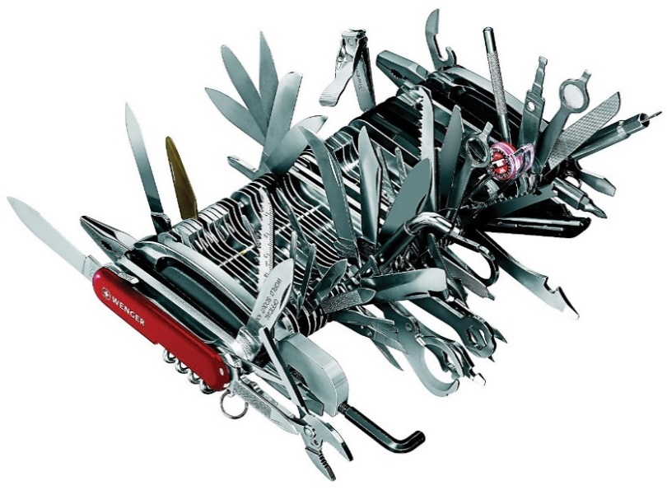
Vue Générale | Prise en main |  | Mind mapping | <<< Lien hypertexte permettant la navigation entre les onglets
INTRO PROJET SOPHIA
"Chez Socrate et Platon, la sophia est une vertu essentielle du gouvernant lui permettant de voir les essences."

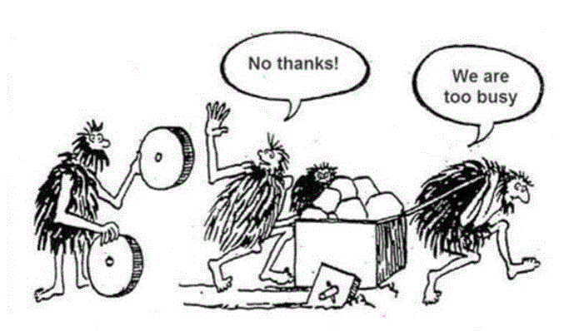
Que contient ce fichier ?
#REF!
Une sélection de ce qui commence à être une bibliothèque à outils pour PME…
Un Lien sur dropbox permettant d'avoir accès à des compléments ou d'autres méthodes et outils que ceux présentés ici. Vous y avez librement accès grâce au lien hypertexte lié à cette cellule ainsi que des liens présents dans certains outils.
SI excel buge sur ce lien copiez directement le lien dans la barre d'état de votre navigateur
https://www.dropbox.com/sh/03g20qtqddwp4oa/AAB5pMtvCMYvt2vBboGAWIs7a?dl=0
A quoi ça sert ? |  | https://www.dropbox.com/sh/0fhymwg4hkzkhoj/AAB29yLsM_K3ay1Veguo6fgHa?dl=0
Connaitre un condensé des "best of" utilisés en PME, formalisés pour comprendre, apprendre et mettre en oeuvre différentes méthodes. Trouver un outil adapté au traitement d'une situation d'amélioration s'appuyant sur la pratique et sur les travaux des sciences de gestion et sociales. Faites moi part de vos suggestions d'améliorations, de l'utilisation que vous en faites, des améliorations à apporter, de vos contributions... |  |  |  |  | https://www.dropbox.com/sh/03g20qtqddwp4oa/AAB5pMtvCMYvt2vBboGAWIs7a?dl=0
"Lorsque tu fais quelque chose, sache que tu as contre toi ceux qui veulent faire la même chose, ceux qui veulent faire le contraire et l’immense majorité de ceux qui ne veulent rien faire." Confucius
Lien vers la Prise en main en 2'59'' ...à lire impérativement pour commencer

Lisez vos encouragements (cliquez sur le lien)

"Le contraire de la réussite n'est pas l'échec, mais l'abandon…"
" Je n'échoue jamais, soit je réussis, soit j'apprends" (Mandela)
« Si vous trouvez que l’éducation coûte cher , essayez l’ignorance » (Abraham Lincoln)
Vous pensez avoir les idées claires ? Ecrivez-les… et là vous aurez un problème à résoudre !

Prise en main
Vue générale | i | En 1 phrase... | Mind mapping | Intro
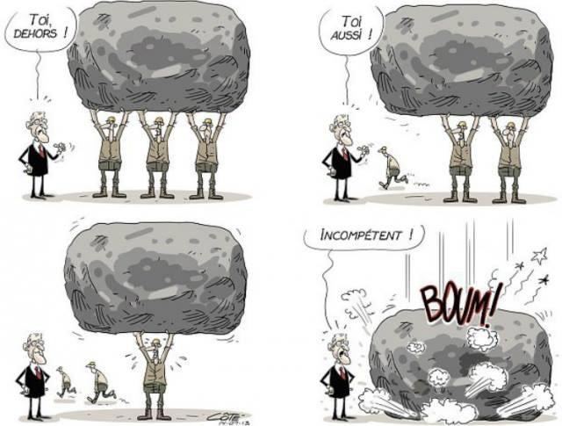
Prise en main

Des outils et des méthodes… Pour quoi faire ?
En moins de 3' (le chronomètre démarre…)

Un projet
Cette "boite à outils" est une initiative personnelle motivée et crée à partir :
- de plus de 16 années de veilles, lectures et créations d'outils méthodologiques élaborés pour les PME (pour le dirigeant ou l'intervenant)
- du souhait de certains chefs d'entreprises de disposer d'outils et de méthodes pour avancer seul ou en équipe sur la gestion et le pilotage de leur entreprise. Un chef d'entreprise PME ou TPE doit savoir tout faire... seul !
- d'intervenants ou consultants motivés souhaitant disposer de méthodes et d'outils pragmatiques pour mieux accompagner leurs entreprises.
- des travaux de recherche en science de gestion issu des travaux de notre "Open Lab Exploration Innovation" (voir bibliographie)
SOPHIA constitue à présent un ensemble et une sélection organisés par thématiques, de méthodes, d'outils, d'informations qui, selon moi et vos différents retours semblent pertinents, intéressants et utiles. Elle s'enrichie et évolue au fil de l'eau des nouvelles connaissances et expériences apportées par le partage.
Sophia n'est pas un outil de gestion, c'est avant tout un "livre de connaissance" présentant des méthodes de gestion à travers d'outils "actionnables".
C'est pour que le "selon moi" devienne un "selon vous" que ce partage, vos retours d'expériences et contributions sont essentiels.
Si vous avez reçu ce fichier autrement que par envoi direct de ma part, c'est que celui qui vous l'a donné n'a pas tout à fait respecté son engagement. Dans ce cas contactez-moi pour bénéficier de la dernière mise à jour, non seulement par courtoisie mais surtout pour l'occasion d'une belle rencontre !

5 bonnes raisons d'aller plus loin dans cette découverte :
1- Je souhaite me poser les bonnes questions sur une problématique
2- Je veux me donner des idées et des pistes de réflexions pour voir et faire autrement.
3- J'aimerais m'inspirer des bonnes pratiques pour être plus efficient.
4- Je souhaiterais disposer d'un cadre pour structurer ma réflexion, travailler avec mes équipes ou générer de nouvelles connaissances.
5- Je suis seul pour prendre mes décisions et j'ai rarement l'occasion d'échanger, d'apprendre et de sortir la tête du guidon...

Des Méthodes et des Outils pour quoi faire ?
- Pour agir, on ne peut pas ne pas avoir de méthodes*…car même la déclaration "je n'ai aucune méthode"....est une méthode. |  |  |  | J
*Paraphrasage des propos de WATZLAVICK dans son ouvrage "la logique de la communication" quand il affirme que l'on ne peut pas ne pas communiquer.
- Le feeling, l'intuition et le bon sens sont aussi des méthodes assurément utiles*, on ne peut malheureusement pas les partager !
Pour Jean Paul Sartre, « Il n’est d’autre connaissance qu’intuitive. La déduction et le discours, improprement appelés connaissances, ne sont que des instruments qui conduisent à l’intuition." Ainsi, chaque méthode et outil peut être vu avant tout comme facilitateur de bonnes intuitions et réducteurs de biais cognitifs Corollaire : Pas de bonnes intuitions sans solides connaissances
Une méthode décrit un processus permettant d'arriver à un objectif établi (voir "En 1 Phrase" décrivant l'objectif de chaque outil en une phrase).
L'outil ici est le support (l'artefact) permettant le bon déroulement de la méthode proposée (chaque onglet).
A ceux qui m'opposerait que des méthodes et outils figent nécessairement la pensée créatrice, voici une réponse...
la routine libère d’avoir à décider trop souvent. Imaginons une vie quotidienne sans routines : elle serait chronophage à l’extrême et très énergivore. Avoir une vie volontairement non routinière consisterait à ne jamais ranger à la même place nos objets usuels et à changer systématiquement de trajets pour se rendre au travail ou pour faire ses courses, ce qui serait absurde et autodestructeur, impossible à vivre… Les automatismes permettent de rationaliser la vie pour accumuler les activités, mais aussi de penser à autre chose, de s’évader, voire de créer. (Salvador Juan, Le concept de routine dans la socio-anthropologie de la vie quotidienne)

Je suis à la limite d'accord pour les méthodes et les outils , mais…
"Je n'ai pas le temps !"
"Je ne vois pas l'intérêt de prendre un marteau pilon pour chasser les mouches !"
" A trop réfléchir, on finit par ne plus rien faire"
"Chez Nous C'est Pas Pareil"... (le célèbre CNCPP)
"Cela parait compliqué"
"De toute façon, des outils et des méthodes, il en existe autant qu'un évêque en bénirait"

Ultimes tentatives pour vous convaincre et changer vos urgences en priorités…
N'oublions pas que l'urgence n'est le plus souvent que la priorité que les autres nous imposent…
La priorité non traitée aujourd'hui deviendra l'urgence de demain.
"Un problème bien posé est à moitié résolu" (Bergson), donc autant de temps gagné…
« Ce que nous n'avons pas eu à déchiffrer, à éclaircir par notre effort personnel, ce qui était clair avant nous, n'est pas à nous. » Marcel Proust

Pour déjà résoudre définitivement vos problèmes de disponibilité (et économiser deux jours de formation et 1200 € de "gestion du temps") :
A faire, dès demain, déjà éprouvé par certains d'entre vous et déployé depuis 20 ans dans les entreprises japonaises (Lean Management) :
Prenez rendez-vous avec vous-même (c'est vous le VIP), une heure par jour (les japonais en prennent 2 mais restons français) dans votre bureau sans être dérangé (visite, passage, téléphone, mail...), organisez votre journée et traitez vos priorités.

Trois autres secrets qui ont changé la vie de ceux qui l'ont pratiqué…
 | Au lieu de penser : | "c'est impossible parce que" | Pensez impérativement : "Comment je peux faire pour ..." ou "c'est impossible, sauf si…"
 | Au lieu de répondre : | "Oui, mais…." | Dites systématiquement : "Oui et….."
 | Au lieu de vous mentir : | "Je n'ai pas eu le temps " | Dites la seule vérité : Je n'ai pas pris le temps

Donc, ici, déjà… 4 outils simples, puissants, efficaces qui supposent pourtant une extrême rigueur et un effort sur soi de tous les instants…

2 minutes 30 se sont écoulées, mais comme vous utilisez déjà au présent les quatres précédents outils, vous avez tout votre temps et vous passerez donc à la suite… (N'oubliez pas que vous êtes maintenant dans le "Oui et…" et le "Comment je vais faire pour prendre de temps de...")
"La vrai liberté, c'est faire ce que l'on s'impose" (selon Rousseau)

Vous n'êtes encore pas convaincu, alors regardez cette vidéo de 7'36

Et pour quelques secondes de plus…. ( vous avez reconnu la musique...)
Pour découvrir l'ensemble du contenu
3 types d'outils vous sont présentés et signalés dans le menu de la vue générale par une lettre A, B, ou C en fin de chaque ligne :
Type A
Ces outils sont la traduction opérationnelle et originale d'un classique revisité pour être utilisé dans le contexte PME, TPE
Type B
Outils ou méthodes originales permettant de voir les choses autrement que la vision classique et nécessitant naturellement un effort particulier d'attention, de compréhension et d'assimilation.
Le plus souvent possible, ces outils sont accompagnés d'explications supplémentaires ( i entouré sur la ligne 1 de navigation).
Type C
Outils de sensibilisation permettant d'enrichir ses connaissances par des informations sur une thématique ou une méthode particulière.
OLEI
Quand cette mention apparait dans la Vue générale, cela veut dire que l'outil est soit directement issu, soit enrichi des travaux de l'Open Lab, entité crée à Clermont Ferrand entre des PME et des chercheurs en sciences de gestion dont le lien vidéo de l'inauguration se trouve dans la bibliographie ainsi qu'une courte présentation.
(accès direct au lien de la bibliographie)

- Chaque outil est donc au service d'une méthode et est conçu pour être l'illustration d'une bonne pratique utilisable en l'état,
- il s'agit avant tout d'une logique, d'une démarche, de principes et de modèles, que vous devrez adapter à votre situation et dont vous pourrez vous inspirer pour l'adapter à vos pratiques, outils et méthodes existants, (Comment je peux faire pour…)

Si vous pensez qu'un outil n'est pas adapté à l'objet qu'il est censé traiter, dites-le et le mieux serait alors pour le bien de tous, d'en proposer un autre !, même chose si vous pensez qu'il manque un outil important.
Cette boite à outils constitue déjà "un menu copieux", qu'il est , rassurez-vous, impossible "d'avaler en une fois sans risquer une indigestion".
Aussi, à la question : Comment mange-t-on un éléphant ? La réponse est : bouchée après bouchée
Plus sérieusement, et en supposant qu'un éléphant vous mette en appétit, je vous propose 3 façons de "déguster" :
 | - La manière directe : "J'ai une problématique et je cherche l'outil et la méthode adaptée"
 |  | A la fois dans "Vue générale" et dans la bibliographie, vous pourrez taper un mot clé pour marquer en vert l'outil correspondant à votre recherche.
 |  | Dans Vue générale ou Mind mapping (ligne 1), vous choisissez une thématique et vous cliquez directement sur la cellule du nom de l'outil correspondant faisant un lien avec l'onglet correspondant. Le fait de passer au dessus de la cellule avec votre souris vous fournira un résumé de l'objectif de l'outil (Vous pouvez d'ailleurs tester au dessus de cette cellule...)

 | - La manière "découverte : "Je cherche des idées pour avancer et progresser"
 |  | Allez dans "En 1 phrase..." où chaque outil est présenté en une phrase.

 | - La manière "rapide" : "Je cherche les trois outils me permettant tout de suite de devenir le maître du monde" !
 |  | Aller dans la bibliographie et cliquez sur le lien de l'interview vidéo de ZOBRIST (Tapez ZOBRIST dans la recherche) Installez-vous confortablement et écoutez Présentez-là ensuite à votre encadrement et préparez ensemble la révolution…. Une entreprise auvergnate l'a fait !
 |  | Puis Aller directement et regardez bien au fond des yeux les deux outils apparemment anodins et inoffensifs que sont "Analyse de la Rentabilité" et "Schéma processus commercial",
 |  | Si vous vous dites "je fais déjà comme ça", il est fort probable que que le survol ait été trop rapide…
 |  | Si vous avez réellement mis en œuvre ces 3 points, c'est que vous êtes déjà dans l'usine du futur !
 |  | « Celui qui est le maître de lui même est plus grand que celui qui est le maître du monde. » (Bouddha)
(N'oubliez pas que grâce aux 4 premiers "outils" proposés au début de la présentation, vous disposez déjà d'une heure par jour pour avancer sur vos priorités...) J
Si même un seul outil peut vous inspirer une seule idée pour progresser, ce sera gagné !
 | Les 3' sont écoulées…., vous être libre de vous imposer vos choix ! (en cliquant ici !)

Prise en main et conseil d'utilisation. (3 mn de plus à lire avant ou après avoir cliqué ci-dessus !)
Principe de conception des outils (développés sur excel 2010).
Version d'excel.
 | - Aucune macro ni langage VBA n'est utilisé dans ce fichier pour une meilleure adaptabilité sur open office, Malgré cela l'adaptation sur open office n'est pas encore complète (certaines fonctions et formats conditionnels non reconnues et les graphiques non compatibles) Ces points feront peut-être l'objet d'une évolution future suivant la demande.
 | - Il peut y avoir des problèmes mineurs de compatibilité avec la version 2007 d'excel antérieures à 2010 (concernant les formats conditionnels).
 | - n'est pas compatible avec Excel 2003
 | - des réactions parfois un peu bizarre avec excel sous Mac quand il est mal installé….

Principe de conception
 | 1- La plupart des outils sont conçus selon la formule "3 en 1", à savoir :
 | 1- Aide à la compréhension par de l'information sur la méthode et l'outil 2- Aide à la structuration et l'exploitation des données pour la compréhension d'une situation 3- Aide à l'exploration par la structuration de la démarche, la mise en forme et le choix des représentations
 | … en essayant de faire simple… ce qui n'est pas simple… et toujours améliorable
 | « La perfection est atteinte, non pas lorsqu'il n'y a plus rien à ajouter, mais lorsqu'il n'y a plus rien à retirer. » (Antoine de Saint-Exupéry)
 | 2- de nombreuses explications sont contenues :
 | - dans l'outil lui-même,
 | - dans la partie "En 1 phrase", présentant l'outil de façon synthétique
 | - dans un didacticiel (lettre i entourée sur la ligne 1)

La saisie des données, le principe des couleurs
 | Le principe général est que les cellules de couleurs contiennent des formules ou des données à priori fixées une fois pour toute. Seule les cellules absentes de couleurs sont en principe à remplir "librement".
 |  | Cellule à remplir.
 |  | Cellule de couleur contenant une formule.
 |  | Quand elle est bleu ciel, la cellule contient une formule par défaut et peut-être changée ou "écrasée".
 | xxxxxxxxxx | Texte ou fond rouge Désigne une anomalie ou une action immédiate à traiter (principe Lean)
 | xxxxxxxxxxx

 | Chaque phrase de texte se termine par une ponctuation, si vous ne voyez pas la ponctuation, soit je l'ai oubliée, soit la hauteur de la cellule est à augmenter…
 | Les formules
 | Toutes les formules sont conçues pour être étirer ou recopier vers le bas et quand c'est possible, sur le côté…. (même couleur en principe).

Navigation
 | Le passage d'un onglet à l'autre se fait par des liens hypertexte situés systématiquement sur la ligne n°1 renvoyant vers la vue générale ou le menu permettant d'avoir une explication de l'outil "En 1 Phrase…", ainsi qu'une présentation sous forme de Mindmapping qui est aussi une méthode et un outil.

Le didacticiel
i | A chaque fois que vous verrez ce symbole, vous pourrez directement accéder aux explications complémentaires lié à l'onglet correspondant, complètées au fil de l'eau en fonction de ce que je pense utile et des retours que je peux avoir de votre part…
 | Certains outils sont peut-être plus "difficiles" que d'autres, ainsi…
 | En plus du didacticiel,
 | Certaines cellules à remplir ou de titre sont parfois complètées directement par une explication à laquelle on accède en l'ayant sélectionnée. Par exemple, si vous sélectionnez la cellule dans laquelle est écrit cette phrase, vous constaterez que cela marche !
 | Une autre façon de donner une information l'est par les commentaires qui s'affichent dès que la souris passe au dessus de la cellule, que l'on peut repérer par un petit triangle rouge en haut à droite de la cellule.
 | A défaut d'explication sur certain outils, vous avez toujours une présentation générale de l'outil en cliquant sur "En 1 phrase…" (ligne 1 de chaque onglet)
 | Et si tout ceci ne suffit pas vous pourrez toujours me contacter au 06 82 41 38 51
Liste des personnes
 | Chaque nouvelle version, pourra ainsi voir, soit de nouveaux outils, soit des explications plus complètes, c'est pourquoi j'ai effectué la liste des personnes en possession de ce fichier en vue de leur permettre de bénéficier d'une mise à jour au fil de l'eau.

Extraction des outils
 | Deux manières d'extraire chaque outil de ce fichier :
 | Méthode 1.
 | Copier un ou plusieurs onglets dans un nouveau fichier (clic droit sur l'onglet, "déplacer ou copier" et cocher "créez une copie", sélectionnez le fichier…)
 | Méthode 2 (préférable).
 | Enregistrer ce fichier sous un autre nom et supprimer les onglets inutilisés.
 | Dans les 2 cas :
 | La première ligne contenant les liens hypertexte de navigation pourront être supprimés.
 | Dans formules, Gestionnaire de noms, il sera également opportun de supprimer les noms qui seront alors sans références.

Un dernier conseil : Testez, Expérimentez, Trompez-vous pour Réussir, il n'y a que comme cela que l'on progresse en compétences et que l'on innove !
"En essayant continuellement, on finit par réussir, donc plus ça rate, plus on a de chance que ça marche" (devise Shadocks)
Edison affirmait qu'il n'avait pas "essuyé" 10000 échecs, mais avait inventé 9999 fois la façon de ne pas réaliser une lampe à incandescence
Si quelquechose ne marchent pas ou ne vous parait pas clair…
 | SIGNALEZ LE MOI ! IMMEDIATEMENT
 | Si vous avez lu cette phrase, envoyez-moi un mail tout de suite avec "j'ai lu la phrase", cela me permettra de comptabiliser le nombre de personnes réellement curieuses et intéressées par ce travail et de mesurer le temps de réaction après envoi de ce fichier dont j'ai le jour et l'heure J.... (tic tac tic tac tic tac......) |  |  | M
 | Meilleurs Records de 26' par David PEREZ de 90' détenu par Bruno LALLEMENT
 | Cliquez tout de suite ici pour m'envoyer ce mail… même si c'est un mois, un an après…., ce qui compte, c'est le résultat et cela me fera toujours plaisir !

Vue générale
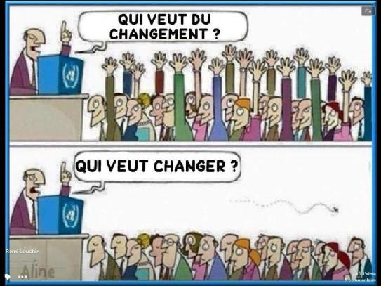
, |  | Vision Mind mapping |  | Intro
Vue Générale : Titres et liens des différents outils et méthodes
...à lire impérativement pour commencer (si ce n'est pas déjà fait)

Si les commentaires apparaissent en permanence
Aller dans "Révision" et cliquez sur Afficher les commentaires
"La réussite des projets en environnement extrême suppose une combinaison entre divers modes d’action tout le long du projet : anticipation et adaptation, exploration et exploitation." (Pascal LIEVRE, voir lien)

« La stratégie est l’art d’utiliser les informations qui surviennent dans l’action, de les intégrer, de formuler soudain des schémas d’action et d’être apte de rassembler le maximum de certitudes pour affronter l’incertain» « LA COMPLEXITE APPELLE LA STRATEGIE» (Jean-Louis Le Moigne)

Tapez un mot clé pour votre recherche | PROCESSUS |  | Un marqueur vert se positionnera devant les outils correspondants

ANALYSER (pour l'anticipation et l'adaptation)

Comprendre et analyser son environnement
Domaine d'activité | 0 | Je décris ma stratégie par mes domaines d'activités actuels et futurs |  |  | activité, domaine stratégie, proposition de valeur, analyse, | B
Schéma des 5 forces | 0 | Je comprends mon environnement pour chaque domaine d'activité |  |  | Schéma, 5, forces, porter, concurrents, concurrences, concurentiel | A
Chaine de valeur | 0 | J'identifie mes facteurs clés de succès |  |  | facteurs clès de succès, Porter,diagnostic, clé de succès, clé de succes | A
Réseau relationnel | 0 | J'analyse et j'entretiens mon réseau relationnel |  |  | Réseaux, lecoutre, lien, olei, Open lab, recherche, chercheur | B | OLEI | Nouveau
Coopération | 0 | Je repère mes alliances et partenariats possibles |  |  | partenaires, choix | B
Veille | 0 | Je surveille l'évolution de mon environnement |  |  | environnement, stratégie, veille, brabec, certain, | B
Analyse SWOT | 0 | Je synthétise ce qui précède et j'agis |  |  | environnement, stratégie, veille, brabec, certain, | A |  | Revisitée
Analyser ses chiffres autrement
Analyse de la rentabilité | 0 | Je regarde autrement mes chiffres pour orienter ma stratégie |  |  | rentabilité, prix de revient, analyse des ventes, coût, cout, finance, le but, valeur ajoutée, VAD, performance économique, économie, rentable, gestion , economie, eco, éco | C
Analyse Financière et trésorerie | 0 | J'apprends le minimum pour comprendre le comptable et le financier |  |  | comptabilité, bilan, compte de résultat, comptable, trésorerie, tresorerie, finance, financier, économique, economique, économie, economie | A
Loi de Pareto | 0 | Je travaille d'abord sur l'essentiel avec la loi des 20/80 ou ABC |  |  | analyse, coût, économie, | A
Prévituition | 0 | J'essaye de me faire une idée du futur avec les données passées |  |  | analyse, prévision, prevision, prévoir, | B

EXPLOITER

Promouvoir et vendre son offre
Empathy MAP | 0 | Je ne perds pas de vue ma cible et je la décris |  |  | R&D, client, psychologie | A
Argumentation produit (APB) | 0 | Pour chaque cible, je mets en avant ma différence |  |  | client, marketing, concurrent, argumentaire, différenciation, vente, communication | A
Argumentation client (SONCAS) | 0 | Pour chaque client, je prépare mon argumentaire |  |  | client, marketing, concurrent, argumentaire, différenciation, vente, communication | A
Piste de différenciation | 0 | Je complète mon argumentaire et cherche à me différencier |  |  | client, marketing, concurrent, argumentaire, différenciation, vente | B
Elevator Pitch | 0 | Pour mes prospects, je prépare une présentation efficace |  |  | client, marketing, concurrent, argumentaire, différenciation, vente, communication | A
Traiter les objections | 0 | Je capitalise et anticipe les objections et j'apprends |  |  | client, concurrent | A
Principe d'influence et engagement | 0 | Les principes de psychologie sociale permet de comprendre autrement le marketing |  |  | cialdini, psychologie, sociologie, client, marketing,Laswell, joule beauvoir,manipulation | C |  | Compléments
Accéder à ses clients | 0 | J'identifie les moyens de me faire connaitre |  |  | client, concurrent, argumentaire, différenciation, vente, communication, concurrence, différence | A
Les 4 P du Marketing et plus (SAVE et 4C) | 0 | J'établis mon plan opérationnel d'accès au marché |  |  | client, marketing, concurrent, argumentaire, différenciation, vente, communication | A |  | Compléments
Plan d'action Marketing | 0 | Bien distinguer la vente de la communication |  |  | client, marketing, concurrent, argumentaire, différenciation, vente, communication | B |  | Nouveau
Organiser sa force commerciale
Indicateurs et ressources commerciales | 0 | Je mets en place mes indicateurs de base, |  |  | vente | B
Estimation des ressources nécessaires | 0 | qui me permettront d'évaluer si je peux atteindre mon CA cible. |  |  | vente, tableau de bord, indicateurs | B
Evaluation d'un CA atteignable | 0 | à partir de mes processsus commerciaux et de mes ressources. |  |  |  | B
Suivi plan d'action commercial | 0 | et ainsi suivre la réalisation et mes hypothéses sur un tableau de bord. |  |  | tableau de bord, vente, résultat, suivi, commercial, indicateurs | B
Suivi des devis (version de base) | 0 | Je suis mes devis et mon potentiel de Chiffre d'affaire. |  |  | commercial, suivi, tableau de bord, client, | B
Gestion des devis (Version complète) | 0 | Ici en plus détaillé, je peux suivre mes résultats économiques au fil de l'eau. |  |  | commercial, suivi, tableau de bord, client, rentabilité, indicateurs | B
Manager ses équipes
CR de réunion type | 0 | Le minimum syndical pour une réunion opérationnelle. |  |  | comte rendu, équipe, management | A
Fiche de poste | 0 | Pour que les entretiens professionnels ne finissent pas en séance de psy, |  |  | comte rendu, équipe, management | B |  | Evolution
Feuille de route | 0 | Je suis régulièrement les résultats de mes collaborateurs, |  |  | comte rendu, équipe, management | B
Charte d'engagement | 0 | Je m'engage également auprès de mes équipes, |  |  | comte rendu, équipe, management | B
Compétences (Modèle MADDEC) | 0 | J'analyse et j'enrichie les compétences individuelles et collectives |  |  | MADIC, COULAY, management, activité, psychologie, recherche, chercheur, théorie,Open lab, | B | OLEI | Nouveau
Traitement priorités (Matrice 9 cases) | 0 | Je m'organise avec mes équipes pour traiter les priorités. |  |  | activité, action, management | A
Indicateur visuel Excel | 0 | J'agrémente mes tableaux de bord pour les rendre plus attrayant. |  |  | compte rendu, équipe, management | A
Piloter ses processus (ici, commercial)
Schéma processus commercial | 2 | Je décris de manière originale mon processus (commercial pour l'illustration) |  |  | pilotage, pilote, performance, productivité, amélioraton, client | B
Suivi processus commercial | 1 | Et je le pilote (faire de l'analyse de la valeur et de l'AMDEC sans le dire), |  |  | pilotage, pilote, performance, productivité, amélioraton | B
Suivi plan d'action | 0 | en établissant et suivant les actions en cours, |  |  | pilotage, pilote, performance, productivité, amélioraton | A
Cadrage projet | 0 | en se posant les bonnes questions pour cadrer la demande |  |  | pilotage, pilote, performance, productivité, amélioraton, projet, analyse | B

EXPLORER

Trouver des idées innovantes
Mind mapping | 0 | Je visualise, synthétise et explore… entre autres |  |  | carte heuristique, carte mentale, prise de note, innovation | C
Asit Résolution ou Conception | 0 | Mac gyver à notre rescousse pour trouver des idées créatives |  |  | créativité, innovation, méthode | C
Matrice d'ABELL | 0 | j'imagine de nouvelles offres pour étendre ma gamme |  |  | créativité, innovation, méthode, idées, idée | A
Stratégie Océan bleu | 0 | J'imagine de nouveaux espaces stratégiques |  |  | créativité, innovation, méthode, chim, mauborne | A
Traduire ses idées en Modèles d'Affaires
Personas | 0 | J'identifie et j'apprend à connaitre précisément mes cibles |  |  | anthropologie, Wathelet, marketing, segmentation, segment, marché, client, recherche, chercheur,Open lab, | A | OLEI | Evolution approche anthropologique
Value Proposition Canvas | 0 | J'élabore de nouvelles offres en adéquation avec ma cible et je teste |  |  | Innovation, BMC, business model, proposition de valeur, client, marketing, stratégie | A
Business Model Canvas | 0 | Je modélise la manière dont je réalise mes affaires |  |  | BMC, Innovation, analyse, stratégie, exploration | A
LEAN CANVAS - Lean Start up | 0 | La même chose, mais plutôt pour les starts up |  |  | BMC, Innovation, analyse, exploration | A
Passer du concept au projet
Management des connaissances (KM), théorie CK | 0 | Pas de projets et d'innovation sans Management des connaissances ! |  |  |  | C | OLEI | Evolution présentation
De l'idée au projet | 0 | Je trie mes idées et choisis mes futurs projets |  |  |  | B | OLEI | Evolution
Analyser, hiérarchiser et choisir une solution | 0 | Je choisis parmi plusieurs projets, devis, business model, options,….. |  |  |  | A
Planification (Gantt) | 0 | Je planifie en vue d'anticiper l'inconnu et les incertitudes |  |  |  | A | OLEI
Piloter son processus projet innovant
Schéma processus innovation | 2 | J'identifie mon processus d'innovation |  |  | performance | B |  | à faire évoluer (prise en compte de la théorie CK)
Suivi processus innovation | 1 | et je le suis pour l'améliorer |  |  |  | B

S'enrichir en connaissance
Bibliographie, vidéo conférence | 0 | Pas de nouvelles idées sans nouvelles connaissances , c'est comme le sport, au début cela fait mal, mais qu'est ce que l'on est bien après ! |  |  | recherche, chercheur,Open lab, économie | C | OLEI
Trucs et astuces Excel | 0 | Quelques petits trucs sympa d'excel
Logiciels et applications utiles | 0 | Quelques applications et logiciels très utiles
Jeu (autorisé après avoir tout lu !) | 0 | ou quand vous avez trop mal
Au secours ! | 0 | J'arrive !

Administration
Encouragements
Historique des évolutions
Sauf précisions et mentions particulières, ces outils ont été crées ou mis en forme à partir de novembre 2013 par F. DENISOT (06 82 41 38 51 frederic.denisot@puy-de-dome.cci.fr), puis régulièrement mis à jour, développés et enrichis... Grâce à vous.
Tous droits réservés © Frédéric DENISOT Novembre 2013

